1
Asahi Kasei Corporation Financial Factbook
12-May-26
 |  | ■（図１）2025年度より事業区分を変更
 |  | (Figure 1) Change in business categories from FY 2025
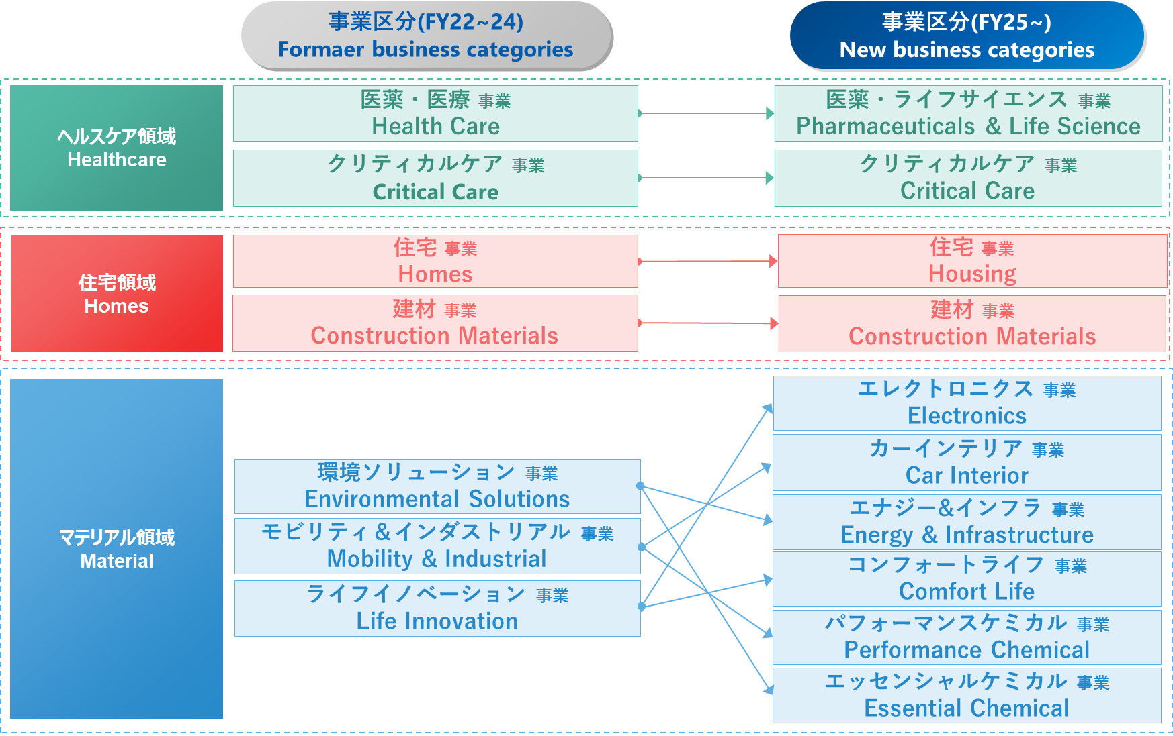
主要経営指標／Management Performance Indicators | 2
連結損益計算書・財務指標／Statements of income & Financial Metrics | 3
連結貸借対照表／Balance sheets | 4
連結キャッシュ・フロー計算書／Cash flows | 5
セグメント別情報／Segment Information | 6
＜ヘルスケアセグメント補足＞／Healthcare supplement
医薬事業の主要医薬品売上高／Main pharmaceuticals | 7
クリティカルケア事業の業績動向／Performance trend in Critical Care | 8
＜住宅セグメント補足＞／Homes supplement
住宅受注／Orders and deliveries of order-built homes | 9
設備投資額・研究開発費／Capex & R&D | 10
償却費／Depreciation & amortization | 11
海外売上高／Overseas sales | 12
為替・ナフサ価格／Exchange rate ＆ Naphtha price | 13

（注記／Note）
・セグメント別の営業利益は各セグメント内の事業間取引の消去を含んでいるため、事業別の営業利益を単純合算した数字とは一致しない。
Figures for operating income by business category include intrasegment transactions which are eliminated from the segment totals.
・2023年度第1四半期に、2022年度第3四半期に買収を完了したFocus社の取得原価の配分が確定した。それに伴い、2022年度第3四半期および第4四半期の業績について遡及処理後の金額等を記載している。
Figures for 3Q and 4Q of FY 2022 are retroactively revised to reflect the purchase price allocation results completed in Q1 2023 related to Focus Companies acquired in Q3 2022.
・2024年度第4四半期に、2024年度第2四半期に買収を完了したCalliditas Therapeutics ABの取得原価の配分が確定した。それに伴い、2024年度第3四半期の業績について遡及処理後の金額等を記載している。
Figures for 3Q of FY 2024 are retroactively revised to reflect the purchase price allocation results completed in Q4 2024 related to Calliditas Therapeutics AB acquired in Q2 2024.
・2025年度に、事業区分を図1の通りに変更した。それに伴い、セグメント別情報については、2022年度～2024年度の業績を同区分に従い組み替えて開示している。
In FY 2025, the business categories were reclassified as shown in Figure 1.
For comparison purposes, results from FY 2022 to FY 2024 in Segment Information are recalculated in accordance with the new classifications.

セグメント別情報（2022-2024年度）
セグメント別情報（2022年度以降）

 |  |  |  | ＜組替後＞ | ＜組替後＞ | ＜組替後＞ |  | （百万円）
 |  |  |  | 2019年度c | 2020年度a、c | 2021年度b、c | 2022年度d、e、f | 2023年度
 |  |  |  | （2020年3月期） | （2021年3月期） | （2022年3月期） | （2023年3月期） | （2024年3月期）
セグメント別売上高
 | 連結売上高 |  |  | 2,151,646 | 2,106,051 | 2,461,317 | 2,726,485 | 2,784,878
 |  | マテリアル |  | 1,106,787 | 1,004,803 | 1,210,012 | 1,316,615 | 1,261,729
 |  |  | 環境ソリューション | 464,358 | 414,315 | 522,635 | 559,841 | 494,971
 |  |  | モビリティ＆インダストリアル | 263,357 | 243,050 | 322,065 | 378,392 | 381,743
 |  |  | ライフイノベーション | 379,068 | 346,829 | 364,609 | 377,715 | 384,742
 |  |  | マテリアル共通 | 4 | 611 | 704 | 667 | 273
 |  | 住宅 |  | 690,914 | 679,920 | 822,449 | 898,971 | 954,405
 |  |  | 住宅 | 649,278 | 644,798 | 786,546 | 859,232 | 912,882
 |  |  | 建材 | 41,636 | 35,122 | 35,903 | 39,738 | 41,523
 |  | ヘルスケア |  | 337,788 | 407,904 | 415,883 | 496,881 | 553,786
 |  |  | 医薬・医療 | 133,321 | 154,414 | 174,175 | 200,187 | 208,374
 |  |  | クリティカルケア | 204,467 | 253,489 | 241,708 | 296,694 | 345,412
 |  | その他 |  | 16,156 | 13,424 | 12,973 | 14,019 | 14,958
セグメント別営業損益
 | 連結営業利益 |  |  | 177,264 | 171,808 | 202,647 | 127,716 | 140,746
 |  | マテリアル |  | 87,513 | 62,893 | 105,969 | 41,016 | 42,561
 |  |  | 環境ソリューション | 33,757 | 27,511 | 48,858 | -2,253 | 1,846
 |  |  | モビリティ＆インダストリアル | 20,153 | 7,757 | 25,758 | 10,807 | 13,016
 |  |  | ライフイノベーション | 32,467 | 29,252 | 34,841 | 27,834 | 28,336
 |  |  | マテリアル共通 | 1,137 | -1,629 | -3,487 | 4,629 | -637
 |  | 住宅 |  | 72,420 | 63,129 | 72,918 | 75,383 | 82,953
 |  |  | 住宅 | 67,405 | 59,666 | 70,619 | 73,915 | 79,521
 |  |  | 建材 | 5,302 | 3,326 | 2,299 | 1,468 | 3,432
 |  | ヘルスケア |  | 43,506 | 67,603 | 52,159 | 41,860 | 48,494
 |  |  | 医薬・医療 | 17,833 | 22,972 | 21,827 | 22,919 | 18,917
 |  |  | クリティカルケア | 25,673 | 44,631 | 30,331 | 18,942 | 29,577
 |  | その他 |  | 3,651 | 4,229 | 4,114 | 4,250 | 3,161
 |  | 消去又は全社 |  | -29,826 | -26,045 | -32,513 | -34,793 | -36,422
※セグメントの営業利益は各セグメント内の事業間取引の消去を含んでいるため、事業別の営業利益を単純合算した数字とは一致しないことがあります。

a. 2020年度より、買収したVeloxis Pharmaceuticals, Inc.の業績を、「ヘルスケア」セグメントの「医薬・医療」に含めて開示しています。（2020年4月1日より連結対象）
b. 2021年度より、株式の追加取得により連結子会社としたMcDonald Jones Homes Pty Ltdの業績を、「住宅」セグメントの「住宅」に含めて開示しています。（2021年4月1日より連結対象）
c. 2022年度に、「マテリアル」セグメント内の事業区分を、従来の「基盤マテリアル」「パフォーマンスプロダクツ」「スペシャルティソリューション」から「環境ソリューション」「モビリティ＆インダストリアル」「ライフイノベーション」に変更しました。
 | それに伴い、参考情報として、2019年度～2021年度の業績を同区分に従い組み替えて開示しています。（事業区分変更前のデータは、シート【セグメント別情報（2019ー2021年度）】をご参照ください。）
 | また、「マテリアル」「住宅」「その他」「消去又は全社」では、一部において事業間をまたぐ移管を行いました。
d. 2022年度より、買収したBionova Holdings, Inc.の業績を、「ヘルスケア」セグメントの「医薬・医療」に含めて開示しています。（2022年7月1日より連結対象）
e. 2022年度より、買収したFocus社の業績を、「住宅」セグメントの「住宅」に含めて開示しています。（2022年11月1日より連結対象）
f. 2023年度に、前年度に買収したFocus社の取得原価の配分が確定しました。それに伴い、2022年度の業績について遡及処理後の金額を記載しています。
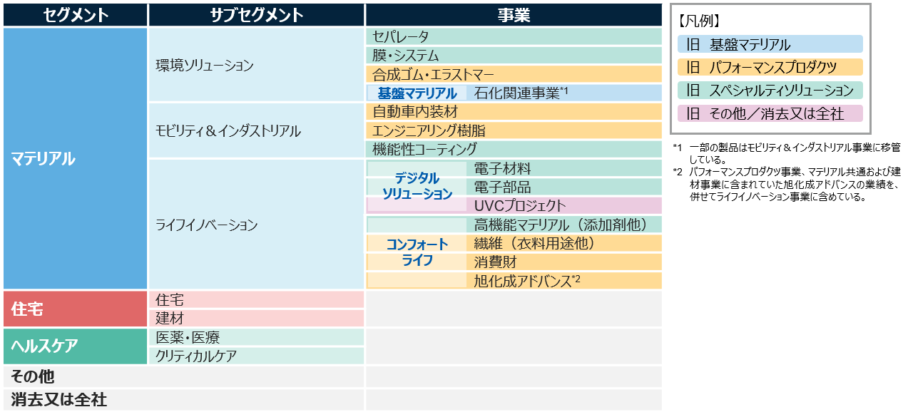

セグメント別情報（2019ー2021年度）
セグメント別情報（2019年度ー2021年度）

 |  |  |  | ＜組替後＞ |  |  | （百万円）
 |  |  |  | 2018年度a、b | 2019年度 | 2020年度c | 2021年度d
 |  |  |  | （2019年3月期） | （2020年3月期） | （2021年3月期） | （2022年3月期）
セグメント別売上高
 | 連結売上高 |  |  | 2,170,403 | 2,151,646 | 2,106,051 | 2,461,317
 |  | マテリアル |  | 1,176,217 | 1,093,145 | 991,227 | 1,198,246
 |  |  | 基盤マテリアル | 399,738 | 335,023 | 268,883 | 366,144
 |  |  | パフォーマンスプロダクツ | 457,142 | 436,129 | 375,570 | 460,705
 |  |  | スペシャルティソリューション | 320,842 | 316,627 | 307,162 | 332,553
 |  |  | マテリアル共通 | -1,505 | 5,365 | 39,612 | 38,844
 |  | 住宅 |  | 659,754 | 704,423 | 692,639 | 833,351
 |  |  | 住宅 | 604,702 | 649,278 | 644,798 | 786,546
 |  |  | 建材 | 55,052 | 55,145 | 47,841 | 46,805
 |  | ヘルスケア |  | 316,166 | 337,788 | 407,904 | 415,883
 |  |  | 医薬・医療 | 135,514 | 133,321 | 154,414 | 174,175
 |  |  | クリティカルケア | 180,653 | 204,467 | 253,489 | 241,708
 |  | その他 |  | 18,265 | 16,290 | 14,281 | 13,838
セグメント別営業損益a
 | 連結営業利益 |  |  | 209,587 | 177,264 | 171,808 | 202,647
 |  | マテリアル |  | 129,565 | 92,365 | 66,461 | 110,274
 |  |  | 基盤マテリアル | 53,098 | 26,580 | 13,980 | 41,233
 |  |  | パフォーマンスプロダクツ | 47,367 | 33,731 | 18,643 | 33,823
 |  |  | スペシャルティソリューション | 32,979 | 30,422 | 34,829 | 38,142
 |  |  | マテリアル共通 | -3,879 | 1,632 | -991 | -2,923
 |  | 住宅 |  | 68,161 | 72,711 | 63,548 | 73,159
 |  |  | 住宅 | 63,501 | 67,405 | 59,666 | 70,619
 |  |  | 建材 | 4,707 | 5,593 | 3,746 | 2,540
 |  | ヘルスケア |  | 41,825 | 43,506 | 67,603 | 52,159
 |  |  | 医薬・医療 | 18,429 | 17,833 | 22,972 | 21,827
 |  |  | クリティカルケア | 23,396 | 25,673 | 44,631 | 30,331
 |  | その他 |  | 2,411 | 3,177 | 3,800 | 3,247
 |  | 消去又は全社 |  | -32,374 | -34,494 | -29,605 | -36,191
※セグメントの営業利益は各セグメント内の事業間取引の消去を含んでいるため、事業別の営業利益を単純合算した数字とは一致しないことがあります。

a. 2018年度より、買収したSage Automotive Interiors, Inc.の業績などを、「マテリアル」セグメントの「パフォーマンスプロダクツ」に含めて開示しています。（2018年10月1日より連結対象）
b. 2019年度に、「マテリアル」セグメント内の事業区分を、従来の「繊維」「ケミカル」「エレクトロニクス」から、「基盤マテリアル」「パフォーマンスプロダクツ」「スペシャルティソリューション」に変更しました。
それに伴い、参考情報として、2018年度の業績を同区分に従い組み替えて開示しています。（事業区分変更前のデータは、シート【セグメント別情報（2018年度以前）】をご参照ください。）
c. 2020年度より、買収したVeloxis Pharmaceuticals, Inc.の業績などを、「ヘルスケア」セグメントの「医薬・医療」に含めて開示しています。（2020年4月1日より連結対象）
d. 2021年度より、株式の追加取得により連結子会社としたMcDonald Jones Homes Pty Ltdの業績などを、「住宅」セグメントの「住宅」に含めて開示しています。（2021年4月1日より連結対象）
